Empreendimento
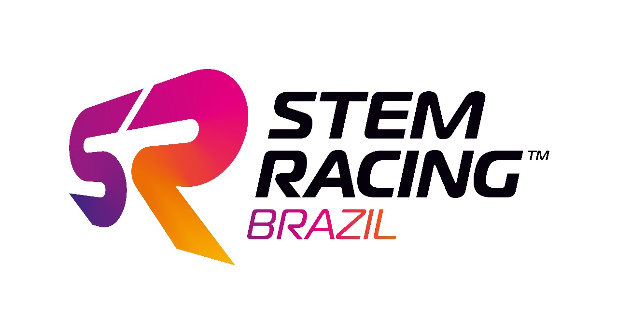
 |  | Equipe
 | Empreendimento | Nome
 |  | Cidade

PORTFÓLIO
Estratégia de Marketing & Materiais | 0..........1…….….2…...…..3………4........5 | 6…….…7......….8……...9…….....10 | 11.........12…...…..13……..14……..15 | 16…...…..17……..18……..19………20
 | Falta de estratégia de marketing coerente, materiais de marketing mal desenvolvidos e relevância mínima do conteúdo. | Estratégia de marketing parcialmente coerente, materiais de marketing de qualidade média, precisa de melhorias na relevância do conteúdo. | Boa estratégia de marketing, materiais de marketing razoavelmente desenvolvidos e relevância de conteúdo satisfatória. | Estratégia de marketing bem definida, materiais de marketing de alta qualidade e conteúdo altamente relevante

Patrocínio & Retorno do Investimento (ROI) | 0..........1…….….2…...…..3………4........5 | 6…….…7......….8……...9…….....10 | 11.........12…...…..13……..14……..15 | 16…...…..17……..18……..19………20
 | Nenhuma ou incompleta hierarquia de patrocinadores/parceiros.Entendimento limitado de patrocínio. Nenhuma evidência de ROI. | Hierarquia básica de patrocinadores/parceiros e benefícios incluídos. Compreensão parcial do patrocínio. Alguma evidência de retorno do investimento (ROI) para patrocinadores relevantes. | Uma gama de hierarquia de patrocinadores/parceiros e benefícios identificados. Bom entendimento de patrocínio, investimento razoável e ROI satisfatório para patrocinadores relevantes. | Hierarquia e benefícios de patrocinadores/parceiros detalhados e justificados. Faixa de patrocinadores/parceiros relevantes mostrando relacionamentos mutuamente benéficos. Atividades criativas vinculadas ao retorno do investimento (ROI).

Proficiêncai em Mídias Digitais | 0..........1…….….2…...…..3………4........5 | 6…….…7......….8……...9…….....10 | 11.........12…...…..13……..14……..15 | 16…...…..17……..18……..19………20
 | Compreensão e utilização limitadas de plataformas de mídia digital. Engajamento mínimo com o público e criação de conteúdo ineficiente. | Compreensão parcial e uso de plataformas de mídia digital. Algumas evidências de estratégia documentadas. O engajamento do público precisa melhorar. | Bom entendimento e utilização de plataformas de mídia digital. Boa execução em linha com a estratégia documentada. Engajamento razoável e criação de conteúdo. | Forte entendimento e utilização efetiva de plataformas de mídia digital em linha com planos documentados. Alto engajamento do público e criação de conteúdo impressionante.

Sustentabilidade | 0..........1…….….2…...…..3………4........5 | 6…….…7......….8……...9…….....10 | 11.........12…...…..13……..14……..15 | 16…...…..17……..18……..19………20
 | Nenhuma ou limitada compreensão e implementação de práticas sustentáveis. Nenhuma ou mínima consciência do impacto ambiental | Compreensão parcial e implementação inconsistente de práticas sustentáveis. Precisa melhorar a conscientização sobre o impacto ambiental. Algumas evidências de implementação. | Bom entendimento e implementação moderada de práticas sustentáveis. Alguma conscientização sobre impacto ambiental. Implementação documentada considerando diferentes fatores, como econômico, ambiental e social. | Forte entendimento e implementação efetiva de práticas sustentáveis. Alta conscientização sobre impacto ambiental e envolvimento ativo em iniciativas de sustentabilidade considerando fatores econômicos, ambientais e sociais.

Apresentação da Documentação | 0..........1…….….2…...…..3………4........5 | 6…….…7......….8……...9…….....10 | 11.........12…...…..13……..14……..15 | 16…...…..17……..18……..19………20
 | Formatação fraca, falta de estrutura. Apelo visual mínimo no documento. | Formatação média com alguma estrutura Precisa de melhorias no apelo visual do documento | Boa formatação, documento estruturado. Apelo visual satisfatório do documento. Boa organização | Excelente formatação, documento bem estruturado e altamente atraente visualmente. Alto impacto e profissionalismo em todo o documento. Organização consistente e clara.
Notas: |  |  |  | TOTAL | 0

 | PONTOS FORTES |  | PONTOS A MELHORAR
Estratégia de Marketing & Materiais

Patrocínio & Retorno do Investimento (ROI)

Proficiência em Mídias Digitais

Sustentabilidade

Apresentação da Documentação

